PRESENTATION
Les TMS, en quoi mon entreprise est-elle concernée ?

Les troubles musculosquelettiques et les lombalgies représentent respectivement plus de 85% des maladies professionnelles et plus de 20% des accidents du travail. Leurs conséquences peuvent être lourdes pour la santé des salariés et pour l'activité de l'entreprise. Et pour votre entreprise ? Qu'en est-il ? | 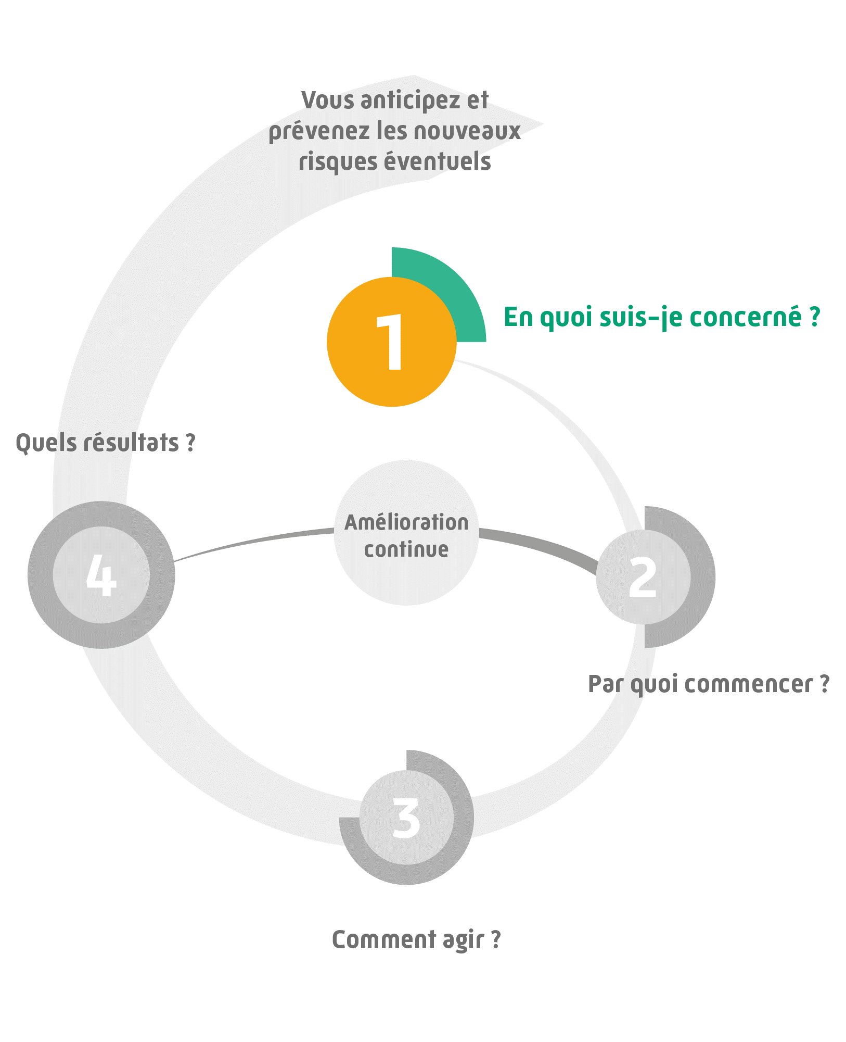

Pour y répondre nous vous proposons un outil simple qui vous permettra en quelques questions de décider de votre engagement. Il suffit juste de cocher les situations qui sont présentes au sein de votre entreprise dans l'onglet «QUIZ» L’onglet «SYNTHESE» est complètement automatique. Il vous présente une analyse de vos réponses.

L’outil « Les TMS, en quoi mon entreprise est-elle concernée ? » constitue un outil d’aide à la décision, qui s’utilise dans le cadre de la démarche TMS Pros. Les résultats issus de cet outil sont basés exclusivement sur les données renseignées par l’utilisateur sous son entière responsabilité. Aussi, la sécurité des éventuelles données personnelles renseignées dans l’outil devra être assurée par l’utilisateur conformément à la réglementation. L’outil « Les TMS, en quoi mon entreprise est-elle concernée ? » a été développé par l’Institut national de recherche et de sécurité (INRS) et le réseau Prévention (Cnam – Carsat/Cramif/Cgss) détenteurs des droits d’auteur. Il est interdit de reproduire pour un usage autre que privé cet outil, de l’adapter, de le modifier sans autorisation préalable. Cet outil a été conçu pour fonctionner de manière autonome et ne nécessite en aucune manière de mises à jour informatiques ou d’action quelconque de maintenance.

QUIZ
 |  | Nom de l'Etablissement |  | *

 |  |  | Date | *

Les TMS, en quoi mon entreprise est-elle concernée ?

Au cours des 2 dernières années, avez-vous constaté dans votre entreprise :
 | Une augmentation de l'absentéisme ?
 | Un turnover important ?
 | Des difficultés de recrutement sur certains postes ?
 | Des arrêts de travail prolongés et/ou répétés ?
 | Une perte de productivité et/ou de qualité ?
 | Des inaptitudes prononcées par le médecin du travail ou des propositions d'adaptation du poste de travail ?
 | Une dégradation de l'ambiance de travail (relation de travail détériorée, situations de stress…) ?
Dans votre entreprise, des douleurs (cou, épaules, coudes, poignets, dos, genoux…) vous ont-elles été signalées par les salariés, le médecin du travail, les instances représentatives du personnel… ?
 | Oui
 | Non
 | Je ne sais pas
Les salariés de votre entreprise sont-ils exposés aux situations suivantes :
 | Maintien de positions inconfortables (élévation des bras, tension du cou et/ou du dos, travail accroupi et/ou à genou …)
 | Gestes répétitifs (épaules, coude, poignet …)
 | Port de charges lourdes, efforts (tractions, poussées …)
 | Travail en espace confiné, mal éclairé, au froid …
 | Vibrations (conduite d'engins, outils à main …)
 | Travail monotone avec impossibilité de le modifier soi-même
 | Cadences imposées, surcharge de travail
 | Changement significatif d'organisation, de méthode de travail
 | Climat social tendu
 | Incertitude sur l'avenir de l'entreprise
 | Possibilité d'entraide entre collègues limitée
* Remplissage obligatoire

CLIQUEZ POUR LIRE LE RESULTAT

